Sheet1
線損量測輔材
序號 | 廠商 | 装备/设备名称 | 規格型號 | 華為編碼 | 申請數量（pcs） | 圖片
1 | 亞美思通 | 终端测试平台配件 (量測LOSS校準線） | 电缆组件（1.37黑色进口）/SMA-J1.37(2-50CM)(HW护套：1.5mm)_中冀联合_维保不涉及 窗体底端3 | \ | 40 | 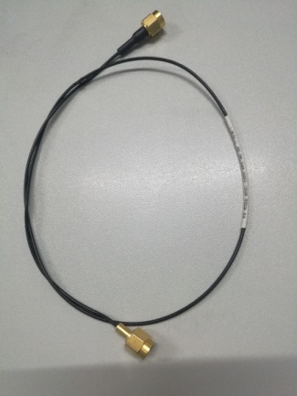
2 | 亞美思通 | 终端夹具配件 （校準T形頭） | SMA母/MS180公/0-6G/50ohm_ECT/安费诺/广濑_维保不涉及 | \ | 20 | 